Instructions d’utilisation
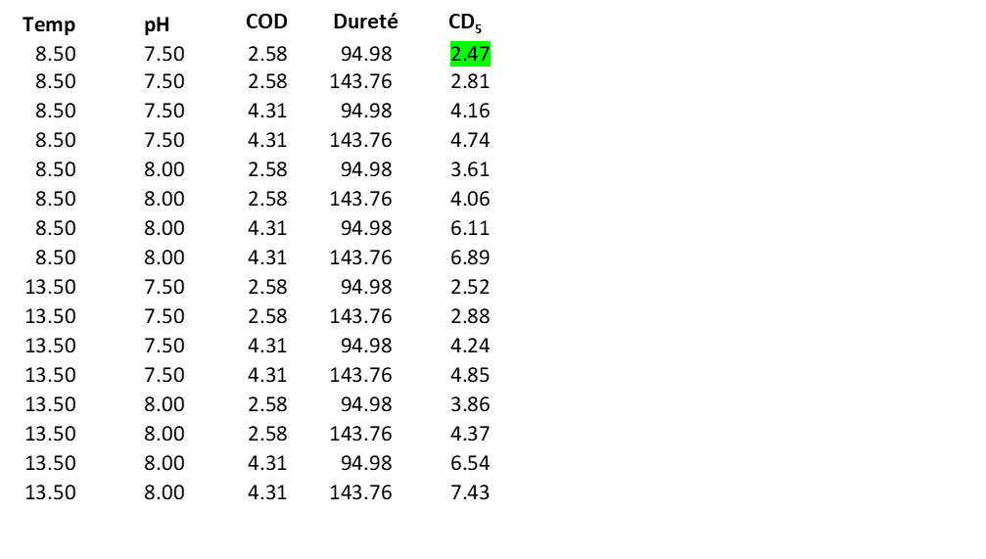
Recommandation fédérale sur la qualité de l’eau : Calculatrice de cuivre (Cu)
Le logiciel du MLB pour le cuivre est l’outil recommandé pour calculer la RFQE concernant le cuivre : (ECCC 2021. Recommandation fédérale pour la qualité des eaux visant cuivre : Outil du modèle du ligand biotique (MLB) et manuel de l’utilisateur. Bureau national des recommandations et des normes, Environnement et changement climatique Canada, 351, boulevard Saint-Joseph, Gatineau (Québec) K1A 0H3, Canada. Pour obtenir une copie, envoyez un courriel : EC.RQE-EQG.EC@Canada.ca) .
Cette calculatrice permet d’évaluer la valeur de CD₅ (RFQE) en utilisant le logiciel du MLB (ECCC 2021) et des données chimiques simples (température, pH, COD et dureté). Cet onglet « Instructions d’utilisation » fournit un guide simple pour l’utilisation de la calculatrice de vérification. La calculatrice elle-même se trouve dans l’onglet suivant « Vérification du CD₅ du Cu ».
Les valeurs du CD₅ dans la calculatrice de vérification sont calculées pour les conditions suivantes :
Température (°C) : 8,5, 13,5, 18,5, 23,5, 27
pH (unités standard) : 5,5, 6,0, 6,5, 7,0, 7,5, 8,0, 8,5, 8,75
COD (mg Carbone/L) : 0,2, 0,33, 0,56, 0,93, 1,55, 2,58, 4,31, 7,19, 12, 20,02, 33,4
Dureté (mg/L en CaCO₃) : 7,9, 11,96, 18,1, 27,39, 41,46, 62,75, 94,98, 143,76, 217,58, 329,33, 525
Les intervalles de température et de pH sont espacés uniformément entre les limites inférieure et supérieure. Pour le COD et la dureté, les intervalles ont été choisis de façon à être réguliers dans l’espace logarithmique pour obtenir des intervalles plus fins près des limites inférieures.
Lorsque l’utilisateur saisit des valeurs pour ces paramètres, toutes les valeurs adjacentes sont examinées et la valeur la plus petite est retenue comme CD₅ estimé du paramètre chimique saisi. Les valeurs de CD₅ sont calculées en utilisant les paramètres chimiques simplifiés, les rapports ioniques moyens du Canada et la meilleure distribution de sensibilité des espèces.
Exemple : Estimation du CD₅ à une température = 13 °C, un pH = 7,6, une COD = 4 (mg/L) et une dureté = 120 (mg/L CaCO₃)
L’outil du MLB vérifie toutes les valeurs adjacentes pour chacun des paramètres d’entrée. Par exemple, la température est comprise entre 8,5 et 13,5, le pH entre 7,5 et 8,0, la COD entre 2,58 et 4,31 et la dureté entre 94,98 et 143,76. Le tableau de vérification examinera donc les conditions de la suivante pour déterminer les valeurs adjacentes à des paramètres chimiques souhaités :
Comme la calculatrice est conçue pour être un outil d’évaluation simple et prudent, le CD₅ retenu est celui de la plus faible des valeurs adjacentes. Par conséquent, pour l’exemple ci-dessus, la calculatrice a généré une valeur estimative de 2,47 µg/L pour le CD₅.
Le logiciel complet du MLB est recommandé si cette évaluation de RFQE est trop prudente.

